Prosept prof 2-е поколение
Артикул новый | ШК на единицу | Фото | Наименование (второе поколение) | Описание | PH | Фасовка | Вложение в короб | Цена | Основные характеристики | Рабочие концентрации | Подходит для дозаторов
 |  |  | Средства для комплексной уборки помещений ежедневного и периодического применения
901UN-05 | 4610093422748 |  | UN Spray | Усиленное низкопенное моющее средство. Подходит для ежедневной уборки помещений. Готово к применению | 11.0 | 0.5 | 12 | 167 RUB | Отбеливает пластик Убирает широкий спектр видов загрязнений Удаляет следы маркеров, чернил, масел, клея Обладает антистатическим эффектом Не требует смывания | Готовый состав | (-)
901UN-5 | 4610093422656 | 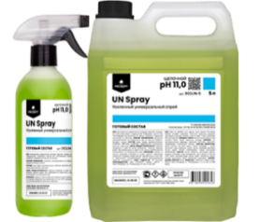 |  |  |  | 5.0 | 4 | 712 RUB
902UN -5 | 4610093424728 | 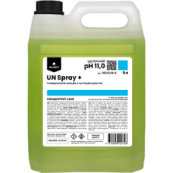 | UN Spray+ | Усиленное низкопенное моющее средство. Подходит для ежедневной уборки помещений. Концентрат (1:100) | 11.0 | 5.0 | 4 | 1,195 RUB | Отбеливает пластик Убирает широкий спектр видов загрязнений Удаляет следы маркеров, чернил, масел, клея Обладает антистатическим эффектом Не требует смывания | Ручная ежедневная уборка: 10–15 мл/л (1-1,5%) Ручная генеральная уборка: 50 мл/л (5%) | Дозатор
502UN-5 | 4610093423516 | 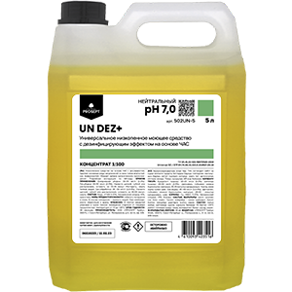 | UN DEZ+ | Универсальное низкопенное моющее средство с дезинфицирующим эффектом на основе ЧАС. Концентрат (1:100) | 7.0 | 5.0 | 4 | 1,024 RUB | Уничтожает микробы, бактерии и грибки Не содержит хлора Ликвидирует органические запахи Не требует смывания при ежедневной уборке При проведении генеральной уборки необходимо смывать водой Не оставляет разводов | Ручная ежедневная уборка: 10–20 мл/л (1-2%) Ручная генеральная уборка: 20–50 мл/л (2-5%) Санитарная обработка: 35 –50 мл/л (3,5-5%) Машинная мойка: 7– 15 мл/л (0,7-1,5%) | Дозатор
503UN-5 | 4610093424438 | 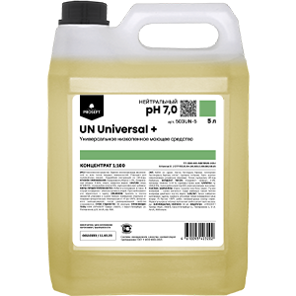 | UN Universal + | Универсальное низкопенное моющее средство. Концентрат (1:100) | 7.0 | 5.0 | 4 | 679 RUB | Не требует смывания при ежедневной уборке При проведении генеральной уборки необходимо смывать водой Не оставляет разводов | Ручная ежедневная уборка: 10-30 мл/л (1-3%) Ручная генеральная уборка:50-100 мл/л (5-10%) | Дозатор
101UN-5 | 4610093424735 | 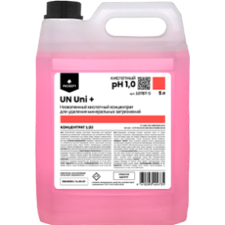 | UN Uni + | Универсальное низкопенное кислотное моющее средство для удаления минеральных загрязнений Концентрат (1:20) | 1.0 | 5.0 | 4 | 1,216 RUB | Эффективен от всех видов минеральных отложений и глубоко въевшейся ржавчины Без едкого запаха Не оставляет разводов | Минимальное разбавление 50 мл/л | Дозатор
 |  |  | Средства для уборки и ухода за полами
502MP-5 | 4610093423332 | 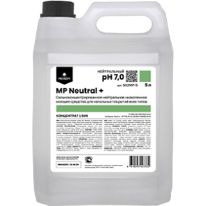 | MP Neutral + | Сильноконцентрированное нейтральное низкопенное моющее средство для напольных покрытий всех типов. Концентрат(1:500) | 7.0 | 5.0 | 4 | 982 RUB | Антистатический эффект Продлевает срок чистоты поверхности Не требует смывания при ежедневной уборке При проведении генеральной уборки необходимо смывать водой Не оставляет пленок и разводов Высокое обезжиривающие действие | Ручная ежедневная уборка: 2-5 мл/л (0,2-0,5%) Ручная генеральная уборка: 5-15 мл/л (0,5-1,5%) Машинная мойка: 8–13 мл/л (0,8-1,3) | Дозатор
503MP-5 | 4610093423356 |  | MP Bright + | Сильноконцентрированное низкопенное моющее средство для полов с полимерным покрытием. Концентрат(1:300) | 8.0 | 5.0 | 4 | 1,065 RUB | Устраняет "протоптанные дорожки" на линолеуме Содержит "D-лимонен" (натуральный растворитель) Не требует смывания при ежедневной уборке При проведении генеральной уборки необходимо смывать водой | Ручная ежедневная уборка: 2-5 мл/л (0,2-0,5%) Ручная генеральная уборка: 10-25 мл/л (1-2,5%) Машинная мойка: 15 мл/л. (1,5%) | Дозатор
903MP-5 | 4610093424827 | 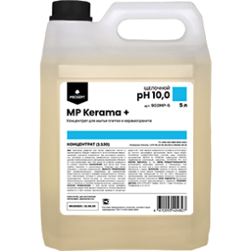 | MP Kerama + | Средство для мытья плитки и керамогранита Концентрат (1:130) | 10.0 | 5.0 | 4 | 721 RUB | Антистатический эффект Восстанавливает цвет Не требует смывания при ежедневной уборке При проведении генеральной уборки необходимо смывать водой | Ручная ежедневная уборка: 7-8 мл/л (0,7-0,8%). Ручная генеральная уборка: 15-30 мл/л (1,5-3%), | Дозатор
908MP-5 | 4610093424742 | 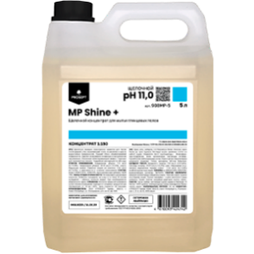 | MP Shine + | Щелочной концентрат для мытья глянцевых полов Концентрат(1:150) | 10.0 | 5.0 | 4 | 1,092 RUB | Придает равномерный блеск поверхностям Не требует смывания при ежедневной уборке При проведении генеральной уборки необходимо смывать водой Не оставляет разводов Обладает обезжиривающим эффектом | Ручная ежедневная уборка: 7-8 мл/л (0,7-0,8%) Ручная генеральная уборка: 10-15 мл/л (1-1,5%) Машинная мойка: 7 мл/л. (0,7%) | Дозатор
907MP-1 | 4610093423240 | 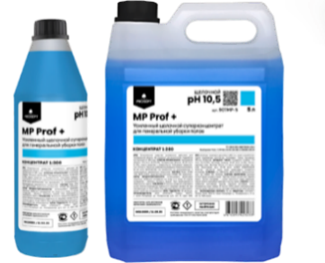 | MP Prof + | Усиленное низкопенное моющее средство для напольных покрытий. Концентрат(1:300) | 10.5 | 1.0 | 12 | 285 RUB | Очищает сильнопористые поверхности Не требует смывания при ежедневной уборке При проведении генеральной уборки необходимо смывать водой Не оставляет пленок и разводов Высокое обезжиривающие действие | Ручная ежедневная уборка: 3-5 мл/л (0,3-0,5%). Ручная генеральная уборка: 10-20 мл/л (1-2%), Машинная мойка: 15–30 мл/л, (1,5-3%) | Дозатор
907MP-5 | 4610093423233 |  |  |  |  | 5.0 | 4 | 1,148 RUB
904MP-5 | 4610093422953 | 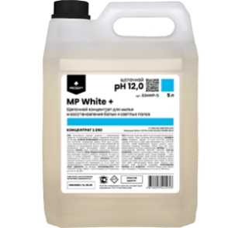 | MP White + | Моющее низкопенное средство с осветляющим эффектом. Восстановление белых и светлых полов. Концентрат(1:250) | 12.0 | 5.0 | 4 | 964 RUB | Не содержит хлора Без запаха Не требует смывания при ежедневной уборке При проведении генеральной уборки необходимо смывать водой Не оставляет разводов, сохраняет блеск пола Усиленный обезжиривающий эффект | Ручная ежедневная уборка:4-7 мл/л (0,4-0,7%) Ручная генеральная уборка:10-15 мл/л (1-1,5%) Машинная мойка: 5–15 мл/л (0,5-1,5%) | Дозатор
901MP-5 | 4610093422854 | 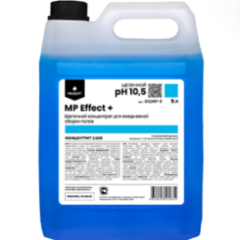 | MP Effect + | Моющее низкопенное средство для мытья напольных покрытий. Концентрат (1:100) | 10.5 | 5.0 | 4 | 641 RUB | Не требует смывания при ежедневной уборке При проведении генеральной уборки необходимо смывать водой Не оставляет разводов Обладает обезжиривающим эффектом | Ручная ежедневная уборка: 10-20 мл/л (1-2%) Ручная генеральная уборка: 20-50 мл/л (2-5%) Машинная мойка: 5–10 мл/л, (0,5-1%) | Дозатор
902MP-5 | 4610093422861 | 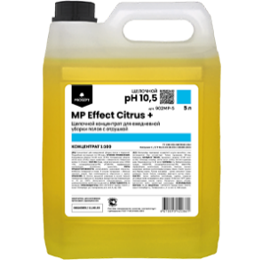 | MP Effect Citrus + | Моющее низкопенное средство для мытья напольных покрытий с ароматом "Цитрус" Концентрат(1:100) | 10.5 | 5.0 | 4 | 641 RUB | Не требует смывания при ежедневной уборке При проведении генеральной уборки необходимо смывать водой Не оставляет разводов Обладает обезжиривающим эффектом Ароматизирует Содержит "D-лимонен" (натуральный растворитель) | Ручная ежедневная уборка: 10-20 мл/л (1-2%) Ручная генеральная уборка: 20-50 мл/л (2-5%) Машинная мойка: 5–10 мл/л (0,5-1%) | Дозатор
909MP-5 | 4610093425350 | 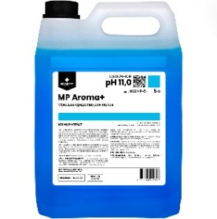 | MP Aroma + (доступно при заказе от 1 паллета) | Моющее низкопенное средство для мытья напольных покрытий Концентрат (1:30) | 11.0 | 5.0 | 4 | 506 RUB | Не требует смывания при ежедневной уборке При проведении генеральной уборки необходимо смывать водой Удаляет улично-бытовые и легкие жировые загрязнения Не оставляет разводов при соблюдении концентрации рабочего раствора | Ежедневная ручная уборка: 10 мл/л (1,0%) Генеральная уборка: 30-40 мл/л (3-4%) | Дозатор
 |  |  | Средства для комплексной уборки санитарных комнат и бассейнов
101BT-1 | 4610093424315 | 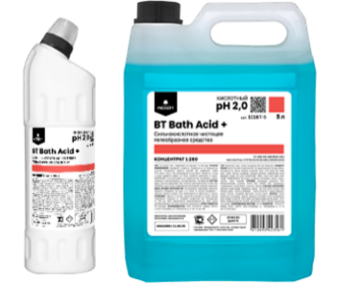 | BT Bath Acid + | Сильнокислотное чистящее гелеобразное средство. Концентрат(1:200) | 2.0 | 1.0 | 12 | 189 RUB | Эффективен от всех видов минеральных отложений и глубоко въевшейся ржавчины Без едкого запаха Устраняет неприятные запахи Не оставляет разводов | Санфаянс: использовать в готовом виде Мытье стен и полов: 2–5 мл/л (0,2-0,5%) | (-)
101BT-5 | 4610093424322 |  |  |  |  | 5.0 | 4 | 744 RUB
102BT-1 | 4610093424346 | 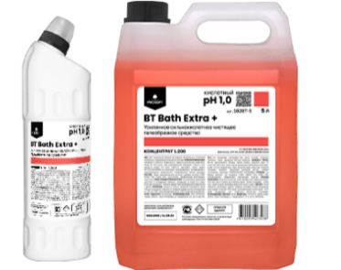 | BT Bath Extra + | Усиленное сильнокислотное чистящее гелеобразное средство. Концентрат(1:200) | 1.0 | 1.0 | 12 | 225 RUB | Для генеральной уборки больших массивов застарелых минеральных отложений и глубоко въевшейся ржавчины Устраняет неприятные запахи Не оставляет разводов | Санфаянс: использовать в готовом виде Мытье стен и полов: 1–5 мл/л, (0,1-0,5%) | (-)
102BT-5 | 4610093424339 |  |  |  |  | 5.0 | 4 | 917 RUB
103BT-05 | 4610093424353 | 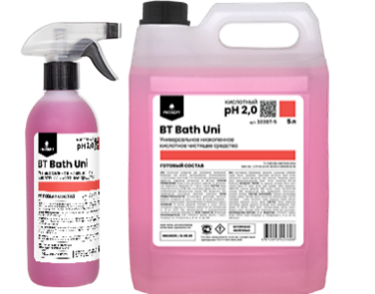 | BT Bath Uni + | Универсальное низкопенное кислотное чистящее средство. Готово к применению | 2.0 | 0.5 | 12 | 170 RUB | Бережная очистка поверхностей Безвреден для акрила Антимикробный эффект Устраняет неприятные запахи | Готовый состав | (-)
103BT-5 | 4610093424360 |  |  |  |  | 5.0 | 4 | 725 RUB
904BT-1 | 4610093425206 |  | BT Bath Chlor+ | Гелеобразное средство на основе активного хлора Концентрат(1:70) | 12.0 | 1.0 | 12 | 163 RUB | Защита от бактерий, микробов и грибков Дезэффект до 24 часов Отбеливающий эффект Очистка межплиточных швов Работает на сильнопористых поверхностях | Санфаянс: использовать в готовом виде Ватерлинии бассейнов:применять в готовом виде Мытье стен и полов: 15 мл/л (1,5%) | (-)
904BT-5 | 4610093425244 |  |  |  |  | 5.0 | 4 | 615 RUB
901BT-1 | 4610093424377 | 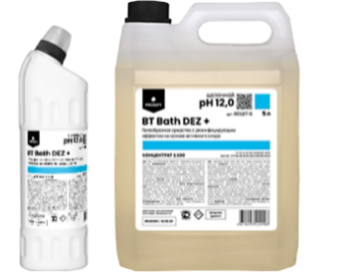 | BT Bath DEZ + | Гелеобразное средство с дезинфицирующим эффектом на основе активного хлора. Усиленная формула. Концентрат(1:100) | 12.0 | 1.0 | 12 | 233 RUB | Результат за 3 минуты Защита от бактерий, микробов и грибков Дезэффект до 24 часов Отбеливающий эффект Очистка межплиточных швов Работает на сильнопористых поверхностях | Санфаянс: использовать в готовом виде Ватерлинии бассейнов:применять в готовом виде Мытье стен и полов: 10 мл/л (1%) | (-)
901BT-5 | 4610093424384 |  |  |  |  | 5.0 | 4 | 955 RUB
902BT-1 | 4610093424391 | 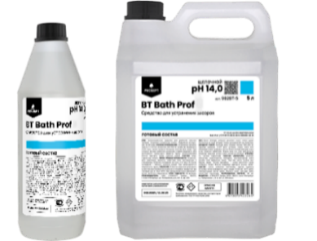 | BT Bath Prof | Усиленное сильнощелочное чистящее средство для устранения засоров в трубах. Готово к применению | 14.0 | 1.0 | 12 | 191 RUB | Безопасен для всех видов труб Удаляет самые сильные засоры Удаляет неприятные запахи Уничтожает бактерии | Прочистка труб: использовать в готовом виде | (-)
902BT-5 | 4610093424407 |  |  |  |  | 5.0 | 4 | 784 RUB
903BT-05 | 4610093424414 | 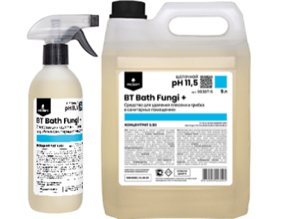 | BT Bath Fungi + | Усиленное чистящее средство с антимикробным эффектом для удаления плесени и грибка. Концентрат(1:30) | 11.5 | 0.5 | 12 | 162 RUB | Результат через 5 минут Дезэффект до 24 часов Отбеливающий эффект Избавляет от неприятных запахов | Ликвидация плесени и грибка: в готовом виде Мытье поверхностей и сантехники: 30 мл/л. (3%) | Дозатор
903BT-5 | 4610093424421 |  |  |  |  | 5.0 | 4 | 597 RUB
 |  |  | Средства для нейтрализации запахов
501FL-05 | 4610093424445 | 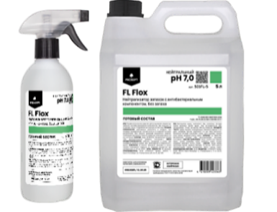 | FL Flox | Нейтрализатор запахов с антибактериальным компонентом, без запаха Готово к применению | 7.0 | 0.5 | 12 | 219 RUB | Без отдушки Мгновенный результат Не оставляет пятен Антимикробный эффект Справляется со стойкими запахами | Готовый состав | (-)
501FL-5 | 4610093424469 |  |  |  |  | 5.0 | 4 | 1,046 RUB
502FL-05 | 4610093424476 | 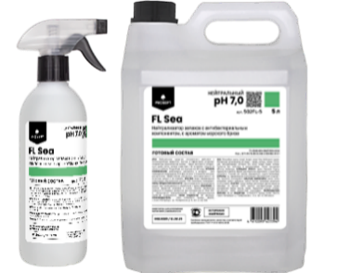 | FL Sea | Нейтрализатор запахов с антибактериальным компонентом, аромат "Морской бриз" Готово к применению | 7.0 | 0.5 | 12 | 219 RUB | Ароматизирует Мгновенный результат Не оставляет пятен Антимикробный эффект Справляется со стойкими запахами | Готовый состав | (-)
502FL-5 | 4610093424483 |  |  |  |  | 5.0 | 4 | 1,046 RUB
 |  |  | Средства для очистки стекол и зеркал
901OP-05 | 4610093422892 | 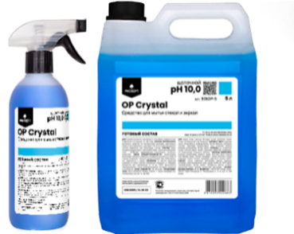 | OP Crystal | Средство для мытья стекол и зеркал. Готово к применению | 10.0 | 0.5 | 12 | 140 RUB | Экономичный расход Не оставляет разводов Быстро высыхает | Готовый состав | (-)
901OP-5 | 4610093422663 |  |  |  |  | 5.0 | 4 | 606 RUB
903OP-05 | 4610093424797 | 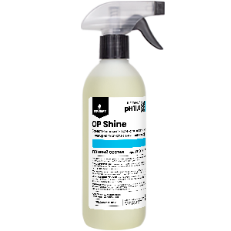 | OP Shine | Средство для мытья стекол и зеркал на основе нашатырного спирта с антистатическим эффектом Готово к применению | 11.0 | 0.5 | 12 | 149 RUB | Удаляет налет Придает блеск Не оставляет разводов Антистатический эффект | Готовый состав | (-)
902OP-5 | 4610093422670 | 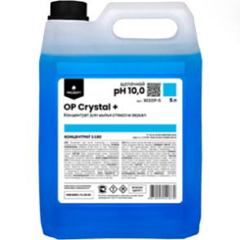 | OP Crystal + | Средство для мытья стекол и зеркал в виде концентрата. Концентрат(1:100) | 10.0 | 5.0 | 4 | 1,134 RUB | Экономичный расход Не оставляет разводов Быстро высыхает | Ручная мойка: 10–20 мл/л,(1-2%) Машинная мойка: 10–20 мл/л,(1-2%) | Дозатор
903OP-1 | 4610093424759 | 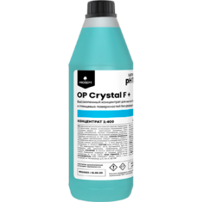 | OP Crystal F+ | Высокопенное сильноконцентрированное средство для мытья стеклянных фасадов, витрин и поверхностей. Концентрат (1:400) | 11.5 | 1.0 | 12 | 564 RUB | Удаляет стойкие загрязнения Не оставляет разводов Эффективен при низких температурах Препятствует повторному загрязнению поверхности | Обычная степень загрязнения - 1-2 мл/л (0,1-0,2%) Высокая степень загрязнения - 4-10 мл/л (0,4-1%) | (-)
 |  |  | Средства для очистки кухонных поверхностей
901СK-55 | 4610093422984 | 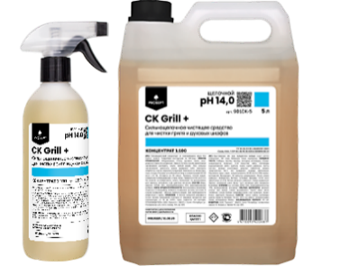 | CK Grill + | Сильнощелочное чистящее средство для чистки гриля и духовых шкафов. Концентрат(1:100) | 14.0 | 0.50 | 12 | 235 RUB | Без едкого запаха Устраняет стойкие жировые загрязнения Легко смывается Не оставляя следов и разводов Нейтрализует запах Устраняет засоры в трубах | Оборудование: использовать в готовом виде Комплексная уборка кухни: 10-50 мл/л (1-5 %) | Дозатор
901СK-5 | 4610093422687 |  |  |  |  | 5.0 | 4 | 864 RUB
902CK-1 | 4610093422991 | 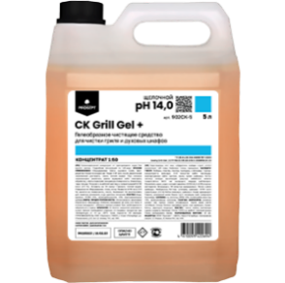 | CK Grill Gel + | Сильнощелочное гелеобразное чистящее средство для чистки гриля и духовых шкафов. Концентрат(1:50) | 14.0 | 1.00 | 12 | 269 RUB | Без едкого запаха Устраняет стойкие жировые загрязнения Легко смывается Не оставляя следов и разводов Нейтрализует запах Устраняет засоры в трубах | Оборудование: использовать в готовом виде Комплексная уборка кухни: 10 - 50мл/л (1-5%) | (-)
902СK-5 | 4610093422694 |  |  |  |  | 5.0 | 4 | 1,040 RUB
904СK-1 | 4610093423011 | 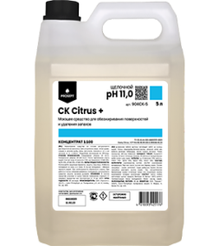 | CK Citrus + | Слабощелочное моющее средство для обезжиривания поверхностей и удаления запахов. Концентрат(1:100) | 11.0 | 1.0 | 12 | 427 RUB | Устраняет стойкие загрязнения Легко смывается Не оставляет следов и разводов Может использоваться в качестве пятновыводителя при очистке твердых поверхностей и при стирке белья | Ручная ежедневная уборка: 10 мл/л (1%) Ручная генеральная уборка: 35-100 мл/л (3,5-10%) | (-)
904СK-5 | 4610093425176 |  |  |  |  | 5.0 | 4 | 1,809 RUB |  |  | (-)
 |  |  | Средства для мытья посуды
501SP-1 | 4610093424872 | 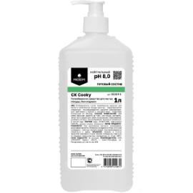 | CK Cooky | Гель для мытья посуды вручную. Без запаха Готово к применению | 8.0 | 1.0 | 12 | 220 RUB | Обезжиривает Придает блеск стеклянной посуде Легко смывается Не раздражает кожу рук Эффективен в холодной воде | Готовый состав | (-)
501CK-5 | 4610093425077 |  | CK Cooky + | Пенное гелеобразное средство для мытья посуды. Без отдушки Концентрат(1:200) | 8.0 | 5.0 | 4 | 682 RUB | 100% смываемость Легко отмывает методом замачивания, без механических манипуляций Обезжиривает Безопасно для кожи рук Эффективен в холодной воде | Метод замачивания: 5мл/1л (0,5%) температура 30 – 60°С, выдержать 20-15 минут, ополоснуть. | (-)
501SP-5 | 4610093424490 |  |  |  |  | 5 ПЭТ |  | 561 RUB |  |  | (-)
504SP-5 | 4610093424889 | 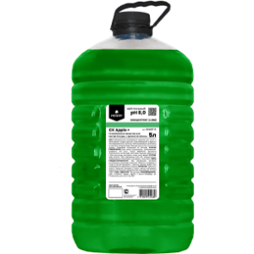 | CK Apple + | Гелеобразное средство для мытья посуды. С ароматом яблока Концентрат (1:250) | 8.0 | 5 ПЭТ |  | 592 RUB | Обезжиривает Придает блеск стеклянной посуде Легко смывается Не раздражает кожу рук Эффективен в холодной воде | Для мойки погружением: 2-8 мл/л. (0,2-0,8%) Для мойки вручную: нанести на губку или посуду, растереть, затем смыть водой. | (-)
505SP-5 | 4610093424896 | 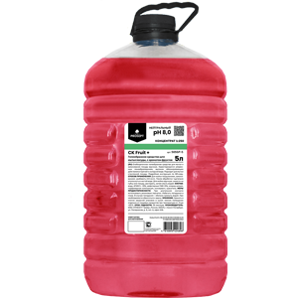 | CK Fruit + | Гелеобразное средство для мытья посуды. С ароматом фруктов Концентрат (1:250) | 8.0 | 5 ПЭТ |  | 592 RUB | Обезжиривает Придает блеск стеклянной посуде Легко смывается Не раздражает кожу рук Эффективен в холодной воде | Для мойки погружением: 2-8 мл/л. (0,2-0,8%) Для мойки вручную: нанести на губку или посуду, растереть, затем смыть водой. | (-)
502SP-5 | 4610093424506 | 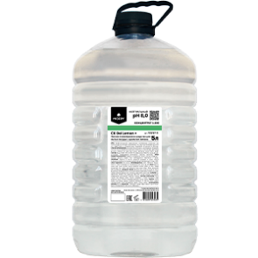 | CK Gel Lemon + | Пенное гелеобразное средство для мытья посуды. Аромат лимон. Концентрат(1:200) | 8.0 | 5 ПЭТ |  | 645 RUB | 100% смываемость Обезжиривает Придает блеск посуде Безопасно для кожи рук Подходит для овощей и фруктов Эффективен в холодной воде | Метод замачивания: 2-8 мл/л. (0,2-0,8%) После обработки тщательно ополоснуть в чистой воде. | (-)
503SP-5 | 4610093424513 | 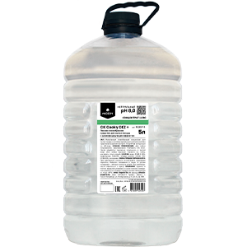 | CK Cooky DEZ + | Пенное гелеобразное средство для мытья посуды с дезинфицирующим эффектом. Концентрат(1:250) | 8.0 | 5 ПЭТ |  | 658 RUB | 100% смываемость Дезинфицирует Обезжиривает Подходит для овощей и фруктов Безопасно для кожи рук Эффективен в холодной воде | Метод замачивания: 2-6 мл/л. (0,2-0,6%) После обработки тщательно ополоснуть в чистой воде. | (-)
901SP-5 | 4610093424520 | 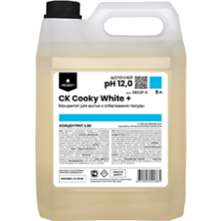 | CK Cooky White + | Средство для мытья и отбеливания посуды с дезинфицирующим эффектом. Концентрат(1:30) | 12.0 | 5.0 | 4 | 969 RUB | 100% смываемость Антибактериальная защита Очищает посуду от налета Удаляет следы от растительных пигментов Уничтожает бактерии и грибки Безопасно для кожи рук Эффективен в холодной воде | Отбеливание посуды: 30-50 мл/л. (3-5%) Антимикробная обработка посудомоечной машины: 10 мл/л. (1%) | Дозатор
902SP-5 | 4610093424537 | 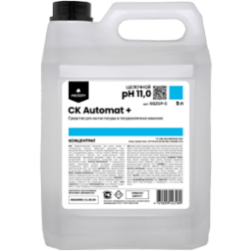 | CK Automat + | Средство для мытья посуды в посудомоечных машинах. Концентрат | 14.0 | 5.0 | 4 | 1,242 RUB | Работает в воде любой жесткости Подходит для профессиональных ПММ Не требует применения дополнительных смягчителей воды Очищает посуду от налета Удаляет следы от растительных пигментов | Дозирование происходит автоматически, либо с помощью перистальтического дозатора | Дозатор
101SP-5 | 4610093424544 | 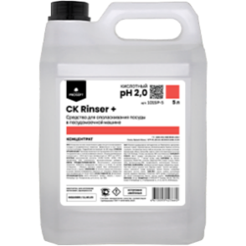 | CK Rinser + | Средство для ополаскивания посуды в посудомоечной машине Концентрат | 2.0 | 5.0 | 4 | 1,360 RUB | 100% смываемость Не оставляет подтеков при высыхании Хорошо растворяется в воде Нейтрализует остатки щелочных растворов Придает блеск посуде Ускоряет сушку Предупреждает образование отложений | Дозирование происходит автоматически, либо с помощью перистальтического дозатора | Дозатор
105SP-1 | 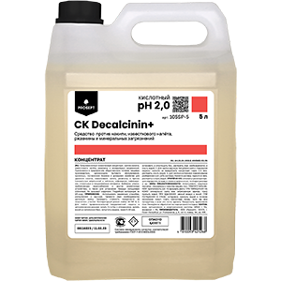 4610093425312 |  | CK Decalcinin + | Средство против накипи, известкового налёта, ржавчины и минеральных загрязнений. Концентрат | 2.0 | 1.0 | 12 | 333 | Удаляет любые виды минеральных загрязнений (накипь, известковый налет и ржавчины) с поверхностей различного технологического оборудования | Для внутренней очистки профессиональной посудомоечной машины: 500 мл-1,5 л средства на 10 л воды. Для очистки внешних деталей и поверхностей оборудования из неравеющей стали: 10-50 мл средства на 1 л раствора. | Дозатор
105SP-5 | 4610093425268 |  |  |  |  | 5.0 | 4 | 1308
 |  |  | Средства для очистки оборудования пищевых производств
901PR-5 | 4610093424902 | 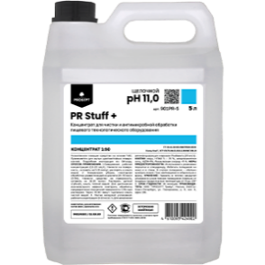 | PR Stuff + | Концентрат для чистки и антимикробной обработки пищевого технологического оборудования Концентрат (1:50) | 11.0 | 5.0 | 4 | 959 RUB | Удаляет стойкие загрязнения Не закупоривает форсунки в распыляющих системах Обладает сильным бактерицидным и фунгицидным действием | Ежедневная уборка:10–20 мл/л (1-2%) Генеральная уборка:20 –50 мл/л (2-5%) Санитарная обработка:10-30мл/л (1-3%) Мытье напорной установкой:5-10 мл/л (0,5-1%) Заполнения дезинфицирующих ковриков:20-30 мл/л (2-3%) | Дозатор
902PR-5 | 4610093423967 |  | PR Hard + | Щелочное низкопенное средство для чистки оборудования и поверхностей на пищевых производствах Концентрат (1:100) | 11.0 | 5.0 | 4 | 975 RUB | Очищает стойкие загрязнения, копоть, сажу, засохшие налеты масел и жиров. Обеззараживает поверхности Уничтожая бактерии, грибки. | Мытье и очистка поверхностей 10-100 мл/л, (1-10%) в зависимости от степени загрязнения | Дозатор
903PR-5 | 4610093423981 |  | PR Exter F+ | Щелочной высокопенный обезжириватель для оборудования на пищевых производствах (Концентрат 1:50) | 11.0 | 5.0 | 4 | 1,272 RUB | Очищает стойкие загрязнения Обеззараживает поверхности Пенится в горячей и холодной воде С пеногенератором позволяет отмывать вертикальные поверхности и труднодоступные места | Мытье и обработка поверхностей 20-50 мл/л (2-5%) в зависимости от степени загрязнения. | Дозатор
904PR-5 | 4610093424803 | 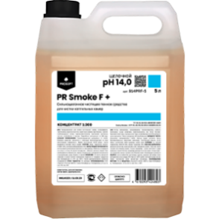 | PR Smoke F+ | Сильнощелочное чистящее пенное средство для чистки коптильных камер Концентрат (1:300) | 14.0 | 5.0 | 4 | 1,307 RUB | Удаляет стойкие пригары жиров, белков, дымовые смолы и копоть. Обладает сильным обезжиривающим действием | Рекомендованная дозировка:30-100мл/л (3-10%) | Дозатор
504PR-5 | 4610093424810 | 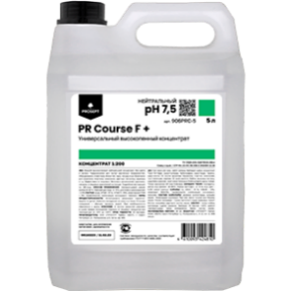 | PR Course F + | Универсальный высокопенный концентрат для мойки оборудования, тары и инвентаря Концентрат (1:200) | 7.5 | 5.0 | 4 | 1,043 RUB | Эффективен для пенной мойки Очищает стойкие загрязнения Не оставляет разводов | Рабочий раствор: 20-50 мл/л (2 - 5 %); Для мойки замачиванием - 5мл/л (0,5%) | Дозатор
911PR-5 | 4610093424001 | 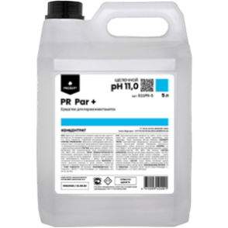 | PR Par + | Щелочное моющее средство для пароконвектоматов Концентрат | 11.0 | 5.0 | 4 | 1,484 RUB | Эмульгирует жир, разрушает белковые и крахмальные загрязнения Предотвращает образование известкового налета Повышает эффективность мойки Смягчает мойку | Дозирование происходит автоматически. | Дозатор
105PR-5 | 4610093424766 | 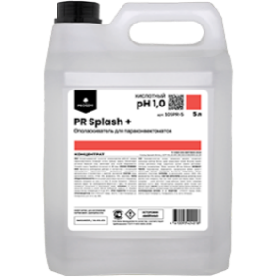 | PR Splash + | Ополаскиватель для пароконвектоматов Концентрат | 2.0 | 5.0 | 4 | 897 RUB | Устраняет остатки моющих средств Нейтрализует щелочь Увеличивает срок службы оборудования. Предотвращающие образование накипи | Дозирование происходит автоматически. | Дозатор
914PR-5 | 4610093424919 | 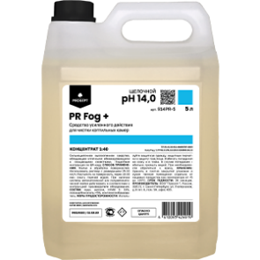 | PR Fog + | Моющее средство для печей и коптильных камер усиленного действия. Концентрат (1:40) | 14.0 | 5.0 | 4 | 1,726 RUB | Удаляет самые стойкие загрязнения - дымовые смолы, копоть, пригары жиров и белков Эффективен в воде любой жесткости и температуры Отмывает вертикальные поверхности | Для коптильных камер, термокамер, калориферов: 25-30 мл/л (2,5-3%) Для наружной пенной мойки оборудования и рабочих поверхностей:10-20 мл/л (1-2%) | Дозатор
 |  |  | Средства для очистки индустриальных загрязнений "Спецсредства"
153-04 | 4680008146328 |  | Duty Graffiti | Средство для удаления граффити, маркера, краски. Готово к применению |  | 0.4 | 20 | 338 RUB | Устранят неорганические загрязнения Результат через 10 минут Без вредных растворителей | Готовый состав | (-)
153-2 | 4680008143433 | 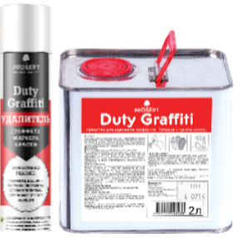 |  |  |  | 2.0 | 1 | 2,548 RUB
151-2 | 4680008142399 | 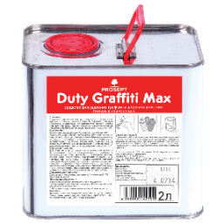 | Duty Graffiti Max | Усиленное средство для удаления граффити, маркера, краски. Готово к применению |  | 2.0 | 1 | 2,554 RUB | Устранят стойкие неорганические загрязнения Эффективен от широкого спектра загрязнений Результат через 10 минут | Готовый состав | (-)
123-02 | 4610093420560 |  | Duty Universal Антискотч | Чистящее средство усиленного действия для удаления клейкой ленты, клея, наклеек. Готово к применению |  | 0,21л | 20 | 320 RUB | Растворяет клеевую основу за 10 минут Удаляет следы от смолы и нефтепродуктов Обладает отбеливающим эффектом для пластиковых поверхностей | Готовый состав | (-)
123-04 | 4680008146182 |  |  |  |  | 0,4л | 20 | 419 RUB
123-2 | 4680008142337 |  |  |  |  | 2л | 1 | 2,501 RUB
501DT-1 | 4610093423448 | 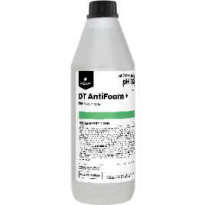 | DT AntiFoam + | Пеногаситель. Концентрат (до 1:300) | 7.0 | 1.0 | 12 | 624 RUB | Экономит расход моющих средств Работает в воде любой жесткости Без запаха | 3-5 мл/1л (3-5%) | (-)
901DT-05 | 4610093423141 | 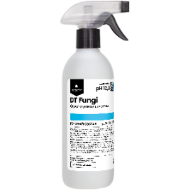 | DT Fungi | Удалитель плесени. Готово к применению | 12.0 | 0.5 | 12 | 260 RUB | Уничтожает крупные очаги плесени за 5 мин. Блокирует развитие плесени Эффективен от любых видов плесени, грибка Удаляет жировые отложения Удаляет запахи | Готовый состав | (-)
901DT-1 | 4610093423158 | 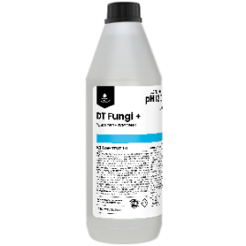 | DT Fungi + | Удалитель плесени. Концентрат (1:1) | 12.0 | 1.0 | 12 | 347 RUB | Уничтожает крупные очаги плесени за 5 мин. Блокирует развитие плесени и микроорганизмов Эффективен от любых видов плесени, грибка. Удаляет жировые отложения Удаляет запахи | Удаление крупных очагов плесени: (50%) | (-)
902DT-5 | 4610093422762 | 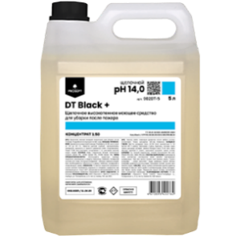 | DT Black + | Щелочное высокопенное моющее средство для уборки после пожара. Концентрат(1:50) | 14.0 | 5.0 | 4 | 1,411 RUB | Эффективен в воде любой жесткости Подойдет для чистки дымохода и камина Отбеливает и дезинфицирует Безопасное использование Уничтожает бактерии и грибки | Удаления последствий пожара: 20-50 мл/л ( 2-5 %) (при t от 20 до 60 С) | Дозатор
101DT-05 | 4610093423684 | 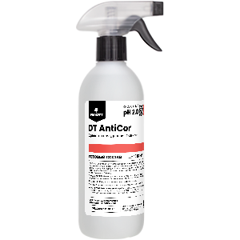 | DT AntiCor | Средство для удаления ржавчины. Готово к применению | 2.0 | 0.5 | 12 | 266 RUB | Высокая скорость реакции Эффект через 10 минут Образует защитную пленку Останавливает коррозионное разрушение Подготавливает металл к окрашиванию | Готовый состав | (-)
906OI-5 | 4610093424582 |  | DT Heavy + | Средство для мытья фасадов и дорожных покрытий. Концентрат(1:100) | 11.5 | 5.0 | 4 | 951 RUB | Результат через 2 минуты Очищает и обезжиривает поверхность Растворяется в воде любой жесткости и температуры Предотвращает появление грибка и плесени на поверхности | Ручная ежедневная уборка: 10 мл/л. (1%) Ручная генеральная уборка: 50 мл/л.(5%) Машинная мойка: 10 мл/л. (1%) | (-)
102DT-5 | 4610093423721 |  | DT AntiSalt + | Кислотное низкопенное средство для удаления высолов и солевых отложений Концентрат(1:2) | 1.0 | 5.0 | 4 | 1,871 RUB | Эффективен от всех видов высолов Мягко удаляет высолы, не разрушая кладочный раствор Удаляет пятна от ржавчины. | Развести в соотношении 1:2. Нанести рабочий раствор на поверхность при помощи распылителя или кисти. Дать подействовать 5 минут, затем смыть водой. Не допускать высыхания раствора. | (-)
 |  |  | Средства для очистки от технических масел
901OI-5 | 4610093424575 |  | Oil 100 + | Низкопенное средство для удаления жировых загрязнений. Без растворителей. Концентрат(1:100) | 12.0 | 5.0 | 4 | 934 RUB | Безопасен для цветных металлов и их сплавов Обладает антимикробным эффектом Без запаха Работает в воде любой жесткости Без запаха | Обезжиривание: 15-50 мл/л (1,5% - 5%) Ручная мойка: 10-20 мл/л (1%) Машинная мойка: 15-25 мл/л (1,5% - 2,5%), в зависимости от степени загрязнения. | Дозатор
903OI-5 | 4610093424599 |  | Oil 200 + | Моющее средство для удаления индустриальных загрязнений. Концентрат(1:100) | 11.0 | 5.0 | 4 | 973 RUB | Для ежедневного экономичного применения в т.ч. на больших площадях Удаляет технические масла, легкие смазки, нефтепродукты, копоть, сажу и т.п. | Ручная ежедневная уборка: 10 мл/л (1%) Ручная генеральная уборка: 100 мл/л (10%) Машинная мойка:10 мл/л (1,2%) | Дозатор
904OI-5 | 4610093424605 |  | Oil 300 + | Средство для удаления технических масел, смазочных материалов и нефтепродуктов. Концентрат(1:150) | 12.0 | 5.0 | 4 | 1,104 RUB | Для генеральной уборки ГСМ Удаляет нефтехимические загрязнения При длительной экспозиции эффективен против отработанного машинного масла и битума | Ручная мойка: 7-10мл/л (0,7%-1%) Ручная генеральная уборка: 50 мл/л (5%) Машинная мойка: 7-10 мл/л (0,7% - 1%) | Дозатор
902OI-5 | 4610093424551 |  | Oil 400 F+ | Cредство для очистки парковок, дорожных покрытий, от следов ГСМ и резины. Концентрат(1:200) | 12.0 | 5.0 | 4 | 1,486 RUB | Суперконцентрат для очистки больших площадей парковок, дорожных покрытий, от следов ГСМ и резины Быстро растворяется в воде любой жесткости и температуры | Ручная мойка: 5 – 20мл/л (0,5% – 2%) Машинная мойка: 5 – 20мл/л (0,5% – 2%) | Дозатор
 |  |  | Средства для очистки после ремонта и строительства
501EX-1 | 4610093424568 |  | Extra White+ | Моющее средство для уборки гипсовой пыли после строительных и ремонтных работ. Концентрат(1:100) | 7.0 | 1.0 | 12 | 265 RUB | Удаляет известковые и гипсовые растворы Удаление гипсовой пыли без разводов Экономичный расход Подходит для удаления лёгких цементных загрязнений с деликатных поверхностей Безопасно для любых влагостойких поверхностей | Ручная мойка: 10-100 мл/л (1-10%) Машинная мойка: 10-100 мл/л (1-10%) | Дозатор
501EX-5 | 4610093424612 |  |  |  |  | 5.0 | 4 | 780 RUB
101EX-1 | 4610093424629 |  | Extra + | Моющее средство для уборки после строительных и ремонтных работ. Концентрат(1:100) | 1.0 | 1.0 | 12 | 217 RUB | Удаляет цемент с поверхности Быстро удаляет строительные растворы Устраняет ржавые подтеки | Ручная мойка: 10-50 мл/л (1-5%) Машинная мойка: 10-50 мл/л (1-5%) Для стойких загрязнений и остатков цемента: 200-500 мл/л. (20-50%) | Дозатор
101EX-5 | 4610093424636 |  |  |  |  | 5.0 | 4 | 829 RUB
102EX-5 | 4610093424643 |  | Extra Strong + | Усиленное моющее средство для уборки после строительных и ремонтных работ. Концентрат(1:100) | 1.0 | 5.0 | 4 | 999 RUB | Удаляет как минеральные, так и минерально-полимерные строительные растворы с поверхности Устраняет ржавые подтеки и солевые отложения Растворяет клей | Ручная мойка: 10-35 мл/л (1-3,5%) Машинная мойка: 10-35 мл/л (1-3,5%) Для стойких загрязнений и остатков цемента: 200-500 мл/л. (20-50%) | Дозатор
103EX-05 | 4610093424650 |  | Extra Cement | Средство для удаления цемента. Готово к применению | 1.0 | 0.5 | 12 | 248 RUB | Убирает крупные куски цемента Для решения самых сложных задач с крупными фрагментами цемента и минеральных строительных смесей Очищает любые строительные инструменты | Готовый состав | (-)
103EX-1 | 4610093424667 |  | Extra Cement+ | Средство для удаления цемента. Концентрат(1:5) | 1.0 | 1.0 | 12 | 444 RUB | Убирает крупные куски цемента Экономичный расход Для решения самых сложных задач с крупными фрагментами цемента и минеральных строительных смесей Очищает любые строительные инструменты | Цементный налет, затирка швов: (1:2-1:5) Известь, водоэмульсионные краски: (1:5-1:10) Послестроительная уборка: (1:10) Пятна от ржавчины: (1:5-1:15) | Дозатор
103EX-5 | 4610093424674 |  |  |  |  | 5.0 | 4 | 1,866 RUB
104EX-1 | 4610093424698 |  | Extra Epoxy | Средство для удаления эпоксидного и цементного налета. Готово к применению | 1.0 | 0.5 | 12 | 710 RUB | Удаляет эпоксидный и цементный налет, остатки и разводы от эпоксидной и цементной затирки, цементных растворов, плиточного клея с любых кислотостойких поверхностей. | Готовый состав | (-)
105EX-1 | 4610093424704 |  | Extra Epoxy + | Средство для удаления эпоксидного и цементного налета. Концентрат(1:2) | 1.0 | 1.0 | 12 | 1,073 RUB | Экономичный расход Быстрый результат Удобное применение Для внутренних и наружных работ | Развести в соотношении 1:2 | (-)
 |  |  | Средства для текстильных изделий
901TX-1 | 4610093423110 |  | TX Shampoo + | Шампунь для чистки ковров и мягкой мебели. Концентрат(1:100) | 11.0 | 1.0 | 12 | 398 RUB | Эффективно удаляет стойкие загрязнения Можно использовать на обивке мебели Не повреждает цвет и не разрушает волокна Не дает усадку и не оставляет разводов Обладает бактерицидным действием Хорошо растворяется в воде | Ручная чистка ковров:10-30 мл/л. (1-3%) Чистка ковромоечной машиной:10-30 мл/л (1-3%) | Дозатор
901TX-5 | 4610093422830 |  |  |  |  | 5.0 | 4 | 1,646 RUB
902TX-1 | 4610093423127 |  | TX DryClean + | Шампунь для сухой чистки ковров и текстильных изделий. Концентрат(1:50) | 10.0 | 1.0 | 12 | 364 RUB | Высокое пенообразование Очищает масложировые загрязнения Возвращают покрытию чистоту и свежесть Не повреждает цвет и текстуру волокон Сокращает время сушки | Ручная чистка ковров:20-50 мл/л (2-5%) в зависимости от степени загрязнения | (-)
501TX-05 | 4610093423486 |  | TX Candy | Универсальный пятновыводитель. Готово к применению | 9.0 | 0.5 | 12 | 274 RUB | Удаляет большинство типов пятен (в т.ч. и танинных) Не повреждает и не обесцвечивает ткань Подходит для всех типов ткани, ковровых покрытий и мебельной обивки Не содержит ароматизаторов | Готовый состав | (-)
 |  |  | Средства для мытья рук
D1 01001 | 4610093420034 |  | PROF DZ | Кожный антисептик на основе изопропилового спирта. Готово к применению | 7.0 | 1.0 | 12 | 378 RUB | Не оставляет липкости Нейтрально для кожи Антибактериальный эффект (70%изопропилового спирта) | Готовый состав | (-)
D1 01005 | 4680008148575 |  |  |  |  | 5.0 | 4 | 1,410 RUB
502DA-5 | 4610093424711 |  | Diona Aroma | Пенное мыло для дозаторов. C цветочным ароматом. Готово к применению | 7.0 | 5 ПЭТ |  | 476 RUB | Без красителей Образует обильную воздушную пену Низкий расход Смягчает кожу Легко и быстро смывается | Готовый состав | (-)
251-5 | 4680008145260 |  | Diona Antibac | Антибактериальное мыло | 6.5 | 5.0 | 4 | 908 RUB | Может использоваться в дозаторах различного типа Антибактериальный эффект Мягко очищает Не раздражает кожу рук | Готовый состав | (-)
147-5 | 4680008142306 |  | Diona Apple | Гель-мыло с перламутром. C ароматом яблока | 7.0 | 5.0 | 4 | 515 RUB | Устраняет краску от растительных пигментов Устраняет неприятные запахи Защищающих кожу от сухости и раздражения Может использоваться в дозаторах различного типа | Готовый состав | (-)
145-5/5 | 4680008144201 |  | Diona | Гель-мыло с перламутром без красителей и ароматизаторов. Готово к применению | 7.0 | 5 ПЭТ |  | 449 RUB | Устраняет краску от растительных пигментов Устраняет неприятные запахи Защищающих кожу от сухости и раздражения Может использоваться в дозаторах различного типа | Готовый состав | (-)
145-5 | 4680008142320 |  |  |  |  | 5.0 | 4 | 515 RUB
139-5/5 | 4680008144232 |  | Diona E | Гель-мыло без красителей и ароматизаторов. Готово к применению | 7.0 | 5 ПЭТ |  | 380 RUB | Устраняет краску от растительных пигментов Устраняет неприятные запахи Защищающих кожу от сухости и раздражения Может использоваться в дозаторах различного типа | Готовый состав | (-)
141-5/5 | 4680008143921 |  | Diona Apple Е | Гель-мыло с ароматизатором "Яблоко". Готово к применению | 7.0 | 5 ПЭТ |  | 380 RUB | Устраняет краску от растительных пигментов Устраняет неприятные запахи Защищающих кожу от сухости и раздражения Может использоваться в дозаторах различного типа | Готовый состав | (-)
144-5/5 | 4680008143914 |  | Diona Citrus Е | Гель-мыло с ароматизатором "Цитрус". Готово к применению | 7.0 | 5 ПЭТ |  | 380 RUB | Устраняет краску от растительных пигментов Устраняет неприятные запахи Защищающих кожу от сухости и раздражения Может использоваться в дозаторах различного типа | Готовый состав | (-)
 |  |  | Средства для уборки и дезинфекции
...

